Sheet1
SKU | Subtítulo | Descripción | Vigencia | URL | URL Coincide con SKU | Tiene Imagen | Imagen
7003797 | Refrigerador Mabe 14 pies | 142 $ x 128 semanas con 10% de enganche Hasta 41% de descuento en abono semanal es la mejor opción para pagar menos | Vigencia: 15 al 21 de octubre de 2024. | refrigerador-top-mount-mabe-rme360pvmre0-14-pies-cubicos-grafito[p]cmpid-Organico-Folleto-cambaceo-FolletoS42-Visitas-PDF-EKT-HOG-LIB-Refrigerador-na-version | FALSE | TRUE | 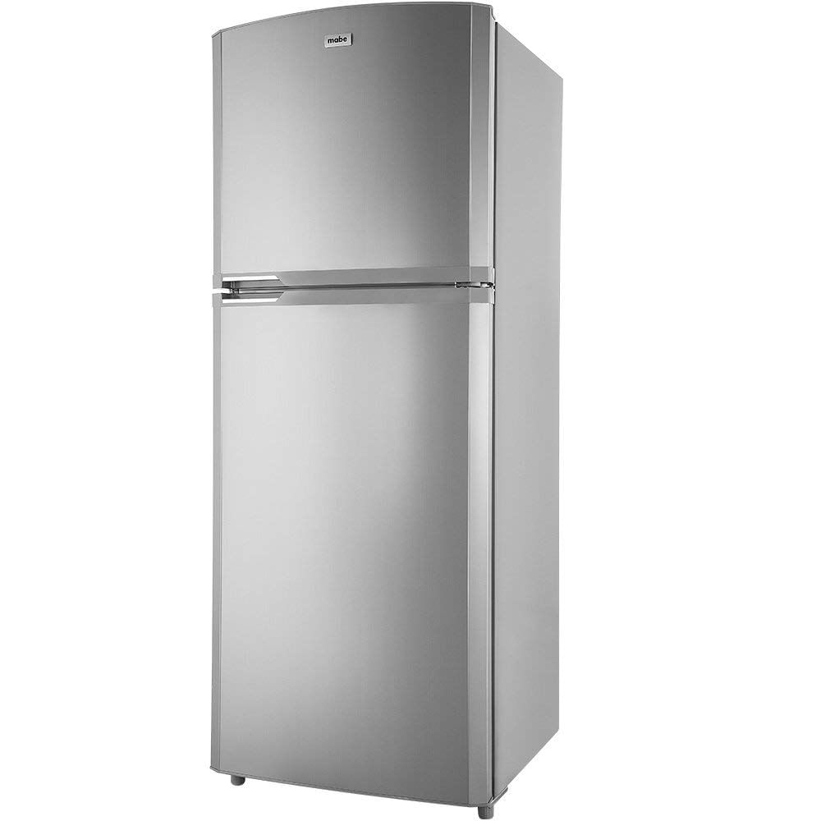
7003364 | Refrigerador Mabe 19 pies | 172 $ x 154 semanas con 10% de enganche Hasta 43% de descuento en abono semanal es la mejor opción para pagar menos | Vigencia: 15 al 21 de octubre de 2024. | refrigerador-mabe-19-pies-top-mount-rms510iamre0-7003364[p]cmpid-Organico-Folleto-cambaceo-FolletoS42-Visitas-PDF-EKT-HOG-LIB-Refrigerador-na-version | TRUE | TRUE | 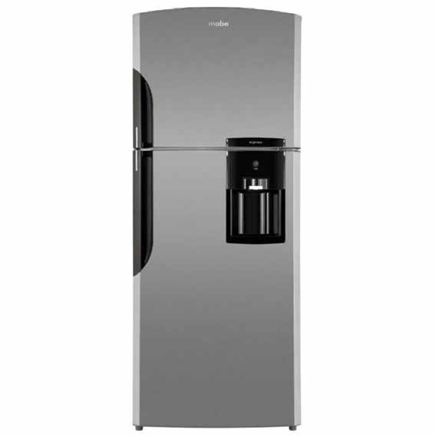
177623 | Producto | ¡ R E G U L A D O R E S D E S D E $ 1 , 7 7 9 ! Regulador Koblenz para línea blanca desde $1,779. Sujeto a disponibilidad en tienda. | Vigencia: 15 al 21 de octubre de 2024. | koblenz-regulador-ri-2502-blanco-177623[p]cmpid-Organico-Folleto-cambaceo-FolletoS42-Visitas-PDF-EKT-HOG-LIB-Reguladores-na-version | TRUE | FALSE
6003774 | Estufa Acros 30" | 102 $ x 102 semanas con 10% de enganche Hasta 37% de descuento en abono semanal es la mejor opción para pagar menos | Vigencia: 15 al 21 de octubre de 2024. | estufa-de-piso-acros-30-afr4010b-negra-6003774[p]cmpid-Organico-Folleto-cambaceo-FolletoS42-Visitas-PDF-EKT-HOG-LIB-Estufa-na-version | TRUE | TRUE | 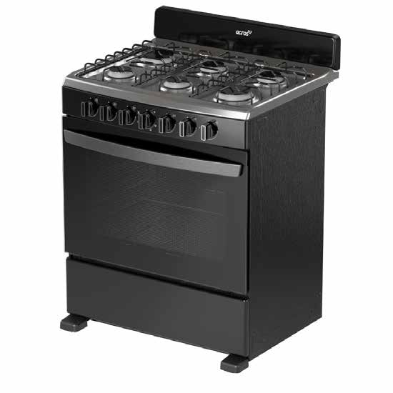
6003778 | Estufa Whirlpool 30" | 129 $ x 128 semanas con 10% de enganche Hasta 39% de descuento en abono semanal es la mejor opción para pagar menos | Vigencia: 15 al 21 de octubre de 2024. | estufa-de-piso-whirlpool-30-wfr5200d-gris-6003778[p]cmpid-Organico-Folleto-cambaceo-FolletoS42-Visitas-PDF-EKT-HOG-LIB-Estufa-na-version | TRUE | TRUE | 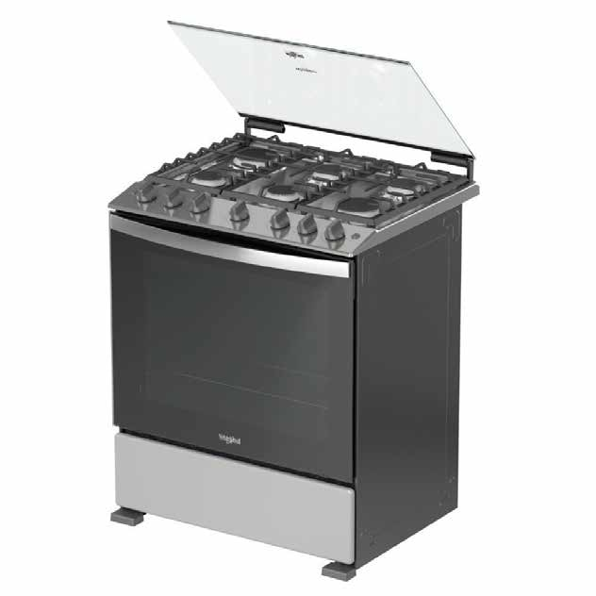
8003621 | Lavadora Whirlpool 18 Kg | 137 $ x 128 semanas con 10% de enganche Hasta 29% de descuento en abono semanal es la mejor opción para pagar menos | Vigencia: 15 al 21 de octubre de 2024. | lavadora-automatica-whirlpool-8mwtw1813mjm-18kg-blanca-8003621[p]cmpid-Organico-Folleto-cambaceo-FolletoS42-Visitas-PDF-EKT-HOG-LIB-Lavadora-na-version | TRUE | TRUE | 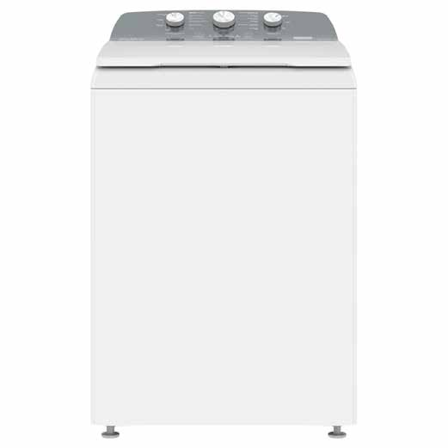
8003671 | Lavadora Mabe 20 Kg | 141 $ x 154 semanas con 10% de enganche Hasta 31% de descuento en abono semanal es la mejor opción para pagar menos | Vigencia: 15 al 21 de octubre de 2024. | lavadora-automatica-mabe-lma70214vbab0-20kg-blanca-8003671[p]cmpid-Organico-Folleto-cambaceo-FolletoS42-Visitas-PDF-EKT-HOG-LIB-Lavadora-na-version | TRUE | TRUE | 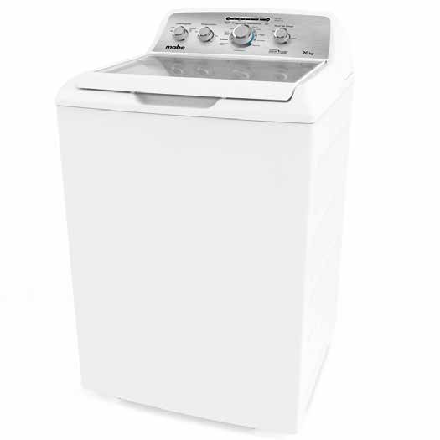
8003441 | Lavadora Whirlpool 20 Kg | 141 $ x 154 semanas con 10% de enganche Hasta 41% de descuento en abono semanal es la mejor opción para pagar menos | Vigencia: 15 al 21 de octubre de 2024. | lavadora-automatica-whirlpool-8mwtw2024wjm-20-kg-blanca-8003441[p]cmpid-Organico-Folleto-cambaceo-FolletoS42-Visitas-PDF-EKT-HOG-LIB-Lavadora-na-version | TRUE | TRUE | 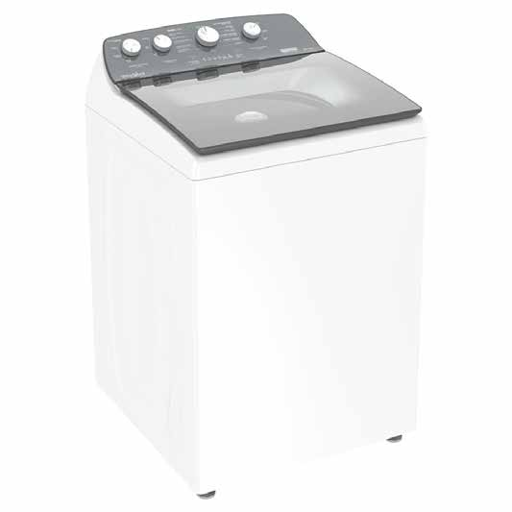
10005792 | Cafetera Krups Dolce Gusto KP2708MX | 42 $ x 102 semanas con 10% de enganche Hasta 30% de descuento en abono semanal es la mejor opción para pagar menos | Vigencia: 15 al 21 de octubre de 2024. | cafetera-krups-kp2708mx-dolce-gusto-negra-10005792[p]cmpid-Organico-Folleto-cambaceo-FolletoS42-Visitas-PDF-EKT-HOG-LIB-Cafetera | TRUE | TRUE | 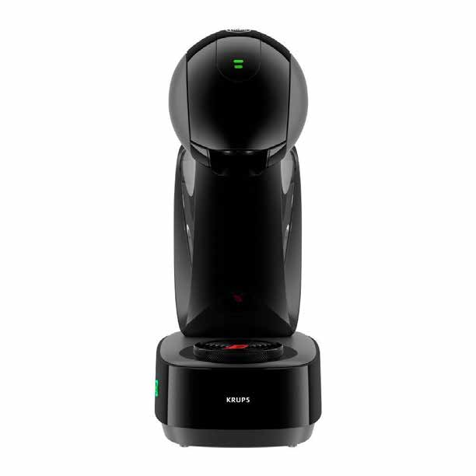
10005801 | Paquete Krups Dolce Gusto KP1A05MX | 51 $ x 52 semanas con 10% de enganche Hasta 32% de descuento en abono semanal es la mejor opción para pagar menos | Vigencia: 15 al 21 de octubre de 2024. | cafetera-krups-kp1a05mx-dolce-gusto-roja-10005801[p]cmpid-Organico-Folleto-cambaceo-FolletoS42-Visitas-PDF-EKT-HOG-LIB-Cafetera | TRUE | TRUE | 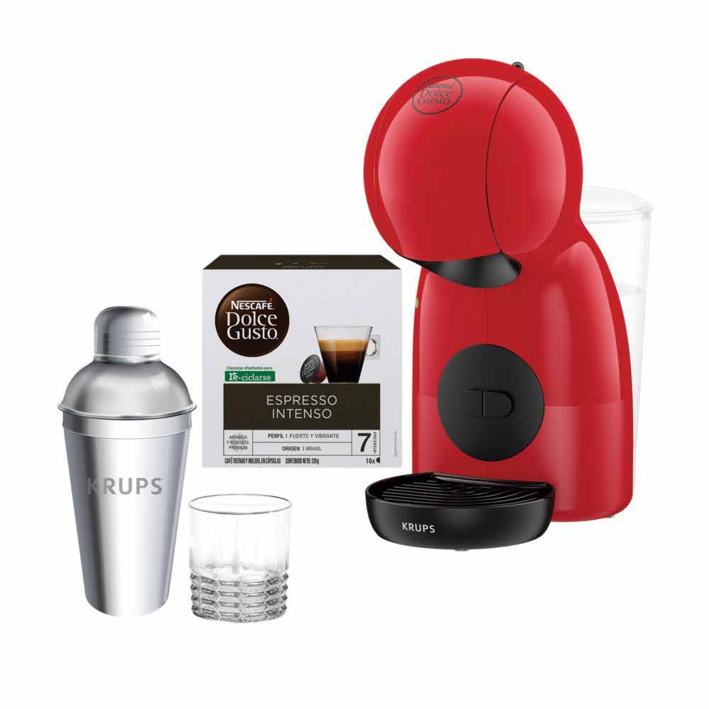
43004631 | Batería de Cocina Flavorstone / Master Set Deluxe 10pz | 69 $ x 102 semanas con 10% de enganche Hasta 24% de descuento en abono semanal es la mejor opción para pagar menos | Vigencia: 15 al 21 de octubre de 2024. | bateria-de-cocina-master-set-deluxe-10pz-flavorstone-43004631[p]cmpid-Organico-Folleto-cambaceo-FolletoS42-Visitas-PDF-EKT-HOG-LIB-Bateria-na-version | TRUE | TRUE | 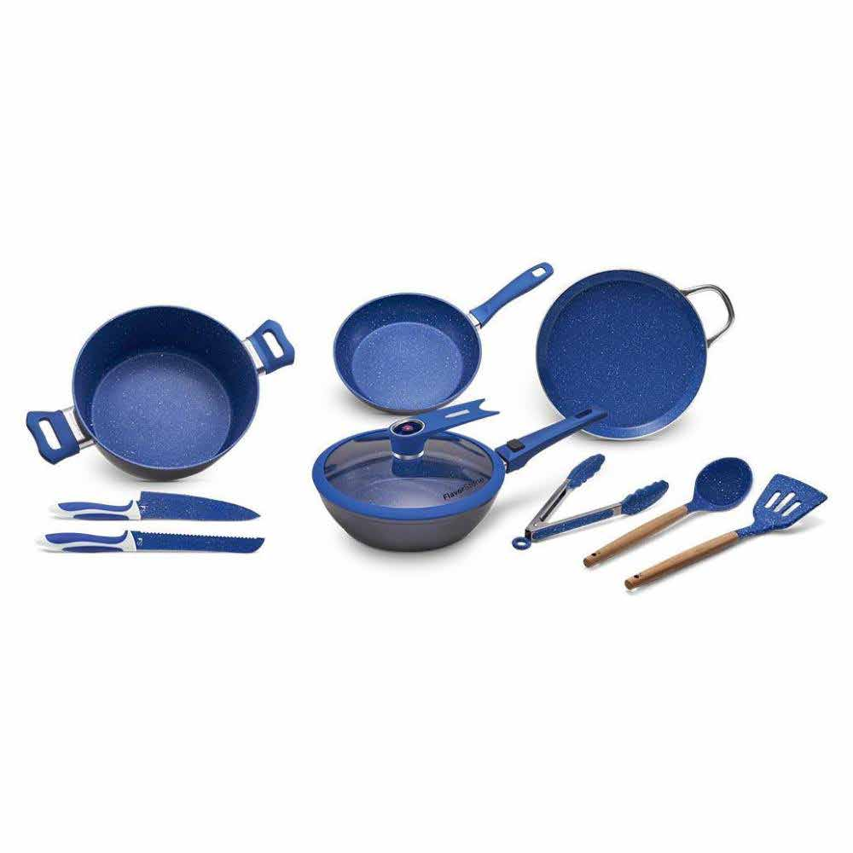
43004652 | Batería de Cocina Jade Chef Plus 22 pz | 116 $ x 102 semanas con 10% de enganche Hasta 35% de descuento en abono semanal es la mejor opción para pagar menos | Vigencia: 15 al 21 de octubre de 2024. | bateria-de-cocina-jade-chef-plus-22pz-verde-43004652-1300085719[p]cmpid-Organico-Folleto-cambaceo-FolletoS42-Visitas-PDF-EKT-HOG-LIB-Bateria-na-version | TRUE | TRUE | 